腰封
合同号： | UX250606014 ZRS95169.DC |  |  | 定约日期： | 2025-09-04
甲方（买方）： |  |  |  | 乙方（卖方）： | Relay Packaging Group ( Global )
地址： |  |  |  | 地址： | Room 1213, Zhonghuan Sc ence Park, 485 Xingmei Road, Minhang District, Shanghai Zip code:200237
联系人： |  |  |  | 联系人： | Vicky
电话： |  |  |  | 电话： | 17317154088
传真： |  |  |  | 传真：

买卖双方根据下列条款定立本合同
辅料名称 | 颜色/图片 | 尺码 | 大货订购数（张） |  |  |  | 大货样（大货样单独放一个箱子里，寄办公室）
美国单 PP腰封 大货 size: 24"Wx3.5"H | 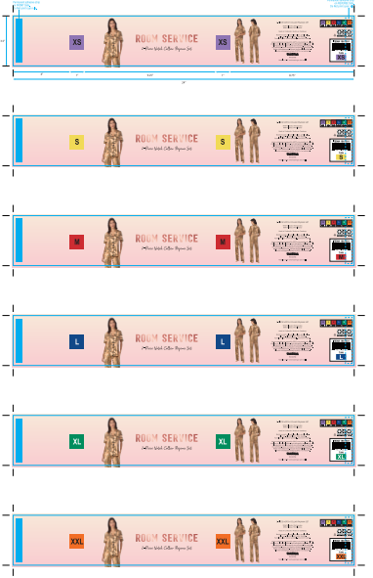 #215 C10575 02 LEOPARDS 棕底豹子印花 Tan CSSH11538755A--分颜色，分尺码 | XS | 10750 |  |  |  | 50
 |  | S | 64000 |  |  |  | 100
 |  | M | 75250 |  |  |  | 50
 |  | L | 42100 |  |  |  | 50
 |  | XL | 37800 |  |  |  | 50
 |  | XXL | 17650 |  |  |  | 50
 | 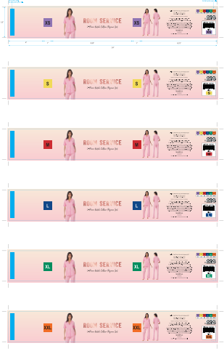 #674 G03792 01 LEMON STRIPE 粉条纹柠檬印花 Pink CSSH11538755B--分颜色，分尺码 | XS | 7350 |  |  |  | 50
 |  | S | 44000 |  |  |  | 100
 |  | M | 60900 |  |  |  | 50
 |  | L | 57450 |  |  |  | 50
 |  | XL | 34300 |  |  |  | 50
 |  | XXL | 1050 |  |  |  | 50
 | 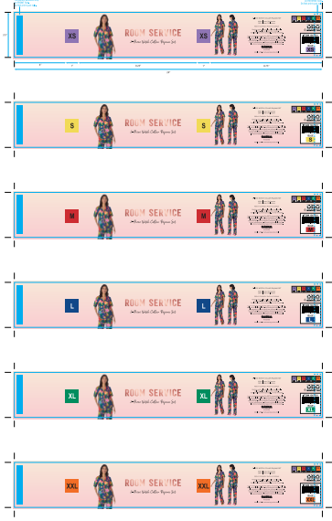 #462 C13703 01 BLUE GROUND FLORAL 蓝底花朵印花 Blue CSSH11538755C--分颜色，分尺码 | XS | 10300 |  |  |  | 50
 |  | S | 60200 |  |  |  | 100
 |  | M | 60900 |  |  |  | 50
 |  | L | 57450 |  |  |  | 50
 |  | XL | 37250 |  |  |  | 50
 |  | XXL | 17300 |  |  |  | 50
美国单 PP腰封-备用 | CSSH11538755D | —— | 2100 |  |  |  | 美国备用腰封单独放在一个箱子里面
无开版费
合计 |  |  | 698100 |  |  | ￥0.00
大货交期：
交货地点： | 送到甲方指定地点。
运费结算： | 由乙方负责承担运输费用。
质量标准： | 测试要求：过COSTCO物理化学测试 不可有色差 腰封所粘双面胶粘性一定要好
货款结算式： | 凭仓库实际收货凭证、甲方投入生产、无质量异议后，开13%增值税发票后三个月结付。
数量条款： | 按订购数，不可短装
特殊条款： | 注意每个包装袋外面都务必要注明订单号、尺码、数量等。
1、本合同依法成立，具有法律效力任何一方不认真履行义务，应承担违约责任。
2、合同签订后，如修改和终止时，应由双方同意、另行签订补充协议。
3、未经甲方同意，乙方不得将甲方提供的样品以任何方式自行或交由他人使用或仿造；未经甲方同意,乙方不得将甲方委托加工定单转交第三方生产。
4、乙方必须按照甲方的质量要求生产 。如质量不合格，须退还甲方货款，并赔偿甲方客户向甲方的索赔损失及空运费等一切损失。
5、本合同在执行中发生争议或纠纷，双方应协商解决，协商不成，由甲方住所地人民法院管辖。
6、本合同一式二份，双方签字盖章生效。
甲方（买方）： |  |  |  | 乙方（卖方）： | Relay Packaging Group ( Global )
银行名称: |  |  |  | 银行名称:
账户号： |  |  |  | 账户号：
签字（盖章）： |  |  |  | 签字（盖章）：
日期： | 2025-09-04 |  |  | 日期： | 2025-09-04

